Instructions

 |  |  |  | Bienvenue sur notre tableau de commande distributeur - Format O-1
 |  |  |  | Welcome on our Distributor Price list - Format O-1
 |  |  |  | Benvenuto sul nostro Distributore Prezzario - Formato O-1
 |  |  |  | Choisissez votre langue
 |  |  |  | Select your language |  |  | français
 |  |  |  | Scegliete la lingua

Instructions :

1. Dans l'onglet "Création champs PV"
Sélectionner le choix des abergements

Choix abergement : |  | 1 Standard

1.1 Indiquez la position de chaque module dans le champ PV (du champ 1 au champ 9) en tapant "1" dans la cellule sélectionnée.

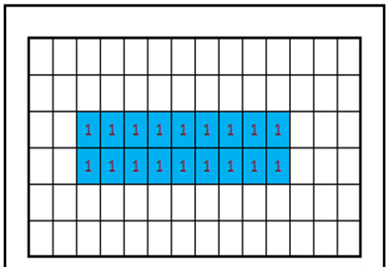
Champ PV 1

 |  | Nombre de modules : | 18
 | Pièces noires : tapez 1 (pattes et brides noires) | 6 points de fixation : tapez 1
 | Frise Latérale : Tapez 1

1.2 Pour 6 points de fixation tapez 1 dans la cellule jaune

 |  | Nombre de modules : | 18
 | Pièces noires : tapez 1 (pattes et brides noires) | 6 points de fixation : tapez 1
 | Frise Latérale : Tapez 1

1.3 Pour la frise latérale tapez 1 dans la cellule jaune

 |  | Nombre de modules : | 18
 | Pièces noires : tapez 1 (pattes et brides noires) | 6 points de fixation : tapez 1
 | Frise Latérale : Tapez 1

2. La nomenclature sera générée dans le tableau de l'onglet "nomenclature "

3. Indiquez le nombre de kits souhaités sur la ligne 3 pour chaque champ PV dessiné

 | Nombre de kits |  |  |  |  | 0 | 0 | 0
 | Référence | Nomenclature pièces |  |  | Poids en g | Champ PV 1 | Champ PV 2 | Champ PV 3

 | P001L000V40 | CADRE 1559x1046 portrait O-1 Evolution |  | M |  | 0 | 0 | 0
 | P005L000V40 | ABERGEMENT GAUCHE L-1 Evolution |  | A-G |  | 0 | 0 | 0

4. Si nécessaire, vous pouvez ajouter des pièces supplémentaires sur votre commande en utilisant la colonne Q (exemple : +10)
ou bien retirer des pièces (exemple : -10).

